상품제안서
사각&원형쿠션(솜일체형) | 상품코드: S43174

 |  |  |  |  |  |  | 02-713-8555 | www.synergygift.co.kr
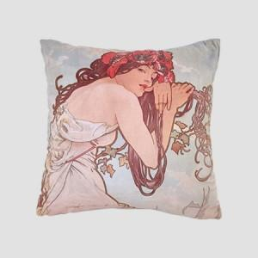 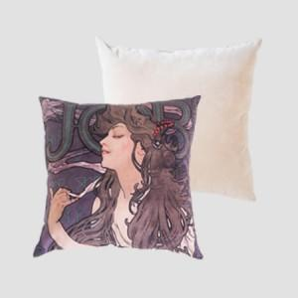 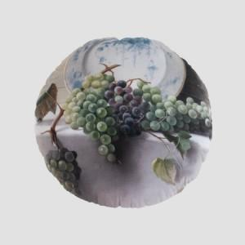

【상세/제작정보】

【인쇄/포장옵션】 | DTP컬러전사 / OPP(비닐)

【공급단가】 | 수량 | 100~ | 300~ | 500~ | 1,000~ | 3,000~
*VAT별도 | 35*35 | 8,000원 | 7,700원 | 7,500원 | 7,350원 | 7,250원
 | 45*45 | 9,850원 | 9,450원 | 9,200원 | 9,050원 | 8,900원

【상품 URL】 | https://www.synergygift.co.kr:443/src/goods_detail.php?gdno=43174

